Sheet1
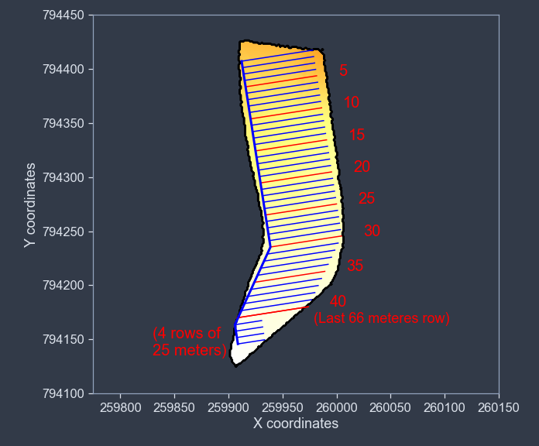
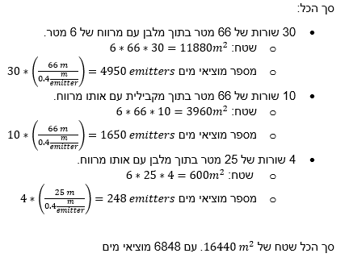
Month | Tenth | Kc | ET0 [mm/day] | ETc [mm/day] | Rain [mm/day]
1 | 1 | 0.6 | פשוט לקחת את מה שיש באתר של השירות המטאורולוגי עבור האזור שלנו. מה שהם מציעים זה ET0 עבור חודש מסוים לכן כל עשרת בחודש מסוים אצלנו יהיה עם אותו ערך. |  | לקחת נתוני גשם של שנה שעברה מהשירות המטאורולוגי. לעשות עבור כל עשרת של חודש ממוצע יומי והלשתמש בו
 | 2 | 0.6
 | 3 | 0.6
2 | 1 | 0.61922
 | 2 | 0.63845
 | 3 | 0.65768
3 | 1 | 0.67691
 | 2 | 0.69614
 | 3 | 0.71537
4 | 1 | 0.7346
 | 2 | 0.75383
 | 3 | 0.77306
5 | 1 | 0.79229
 | 2 | 0.81152
 | 3 | 0.83075
6 | 1 | 0.85
 | 2 | 0.85
 | 3 | 0.85
7 | 1 | 0.85 |  |  |  |  | q_nom [l/h] | Emitters | Effective area [m^2]
 | 2 | 0.85 |  |  |  | כל מה שצריך לחשב זה דרישת ההשקייה לפי עשרת ולפי זה לחשב כמה זמן צריך להפעיל את מערכת ההשקייה כאשר נתוני הספיקה הם קבועים (מתוארים מימין) | 1.5 | 6848 | 16440
 | 3 | 0.85 |  |  |  |  | Whole field flow [l/h] | Whole field flow [m^3/s]
8 | 1 | 0.85 |  |  |  |  | 10272 | 0.0028533333333
 | 2 | 0.85
 | 3 | 0.85
9 | 1 | 0.85
 | 2 | 0.85
 | 3 | 0.85
10 | 1 | 0.842
 | 2 | 0.831
 | 3 | 0.82
11 | 1 | 0.809
 | 2 | 0.798
 | 3 | 0.787
12 | 1 | 0.776
 | 2 | 0.765
 | 3 | 0.754

